상품제안서
마사지 샤워기헤드 | 상품코드: S38827

 |  |  |  |  |  |  | 02-713-8555 | www.synergygift.co.kr
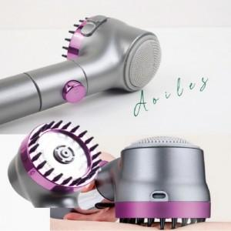

【상세/제작정보】 | <span style="font-size: 14pt;">※ 운임비 별도 발생 됩니다.</span>

【인쇄/포장옵션】 | 스티커 / 포장불가능

【공급단가】 | 수량 | 20~ | 60~ | 100~ | 300~ | 1,000~
*VAT별도 | 단가 | 15,100원 | 14,200원 | 13,700원 | 13,200원 | 12,700원

【상품 URL】 | https://www.synergygift.co.kr:443/src/goods_detail.php?gdno=38827

